MCH
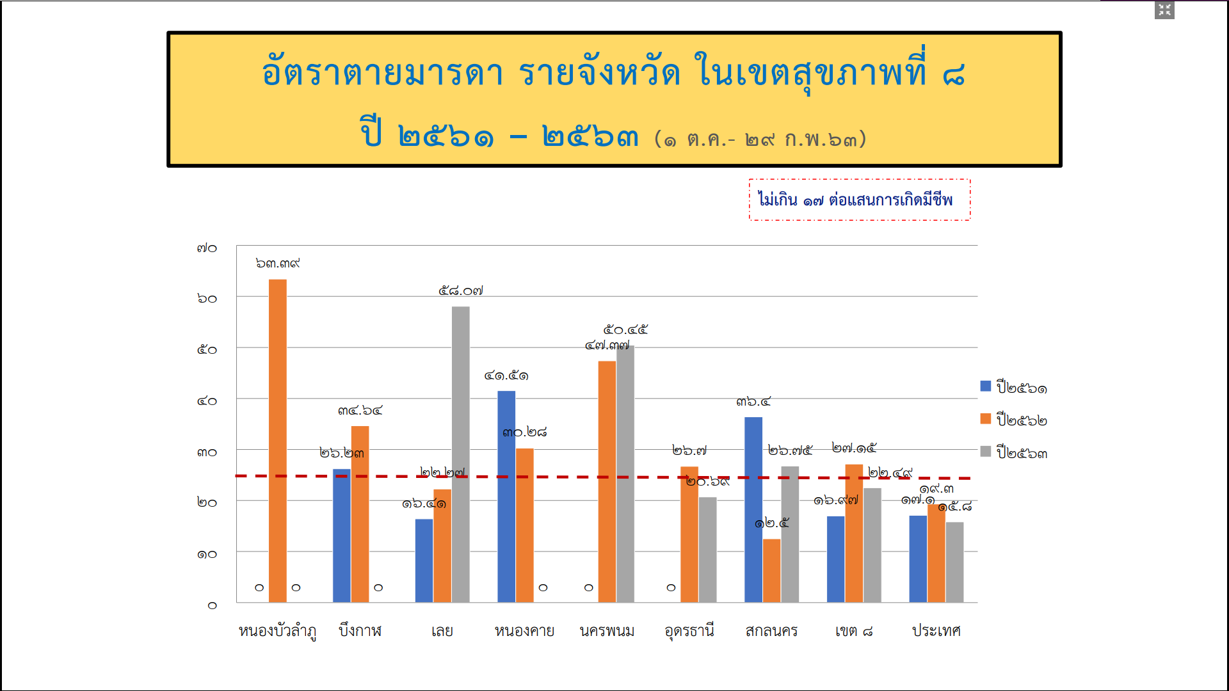

 | ข้อมูลสรุปตรวจราชการ ปี 63 รอบที่ 1

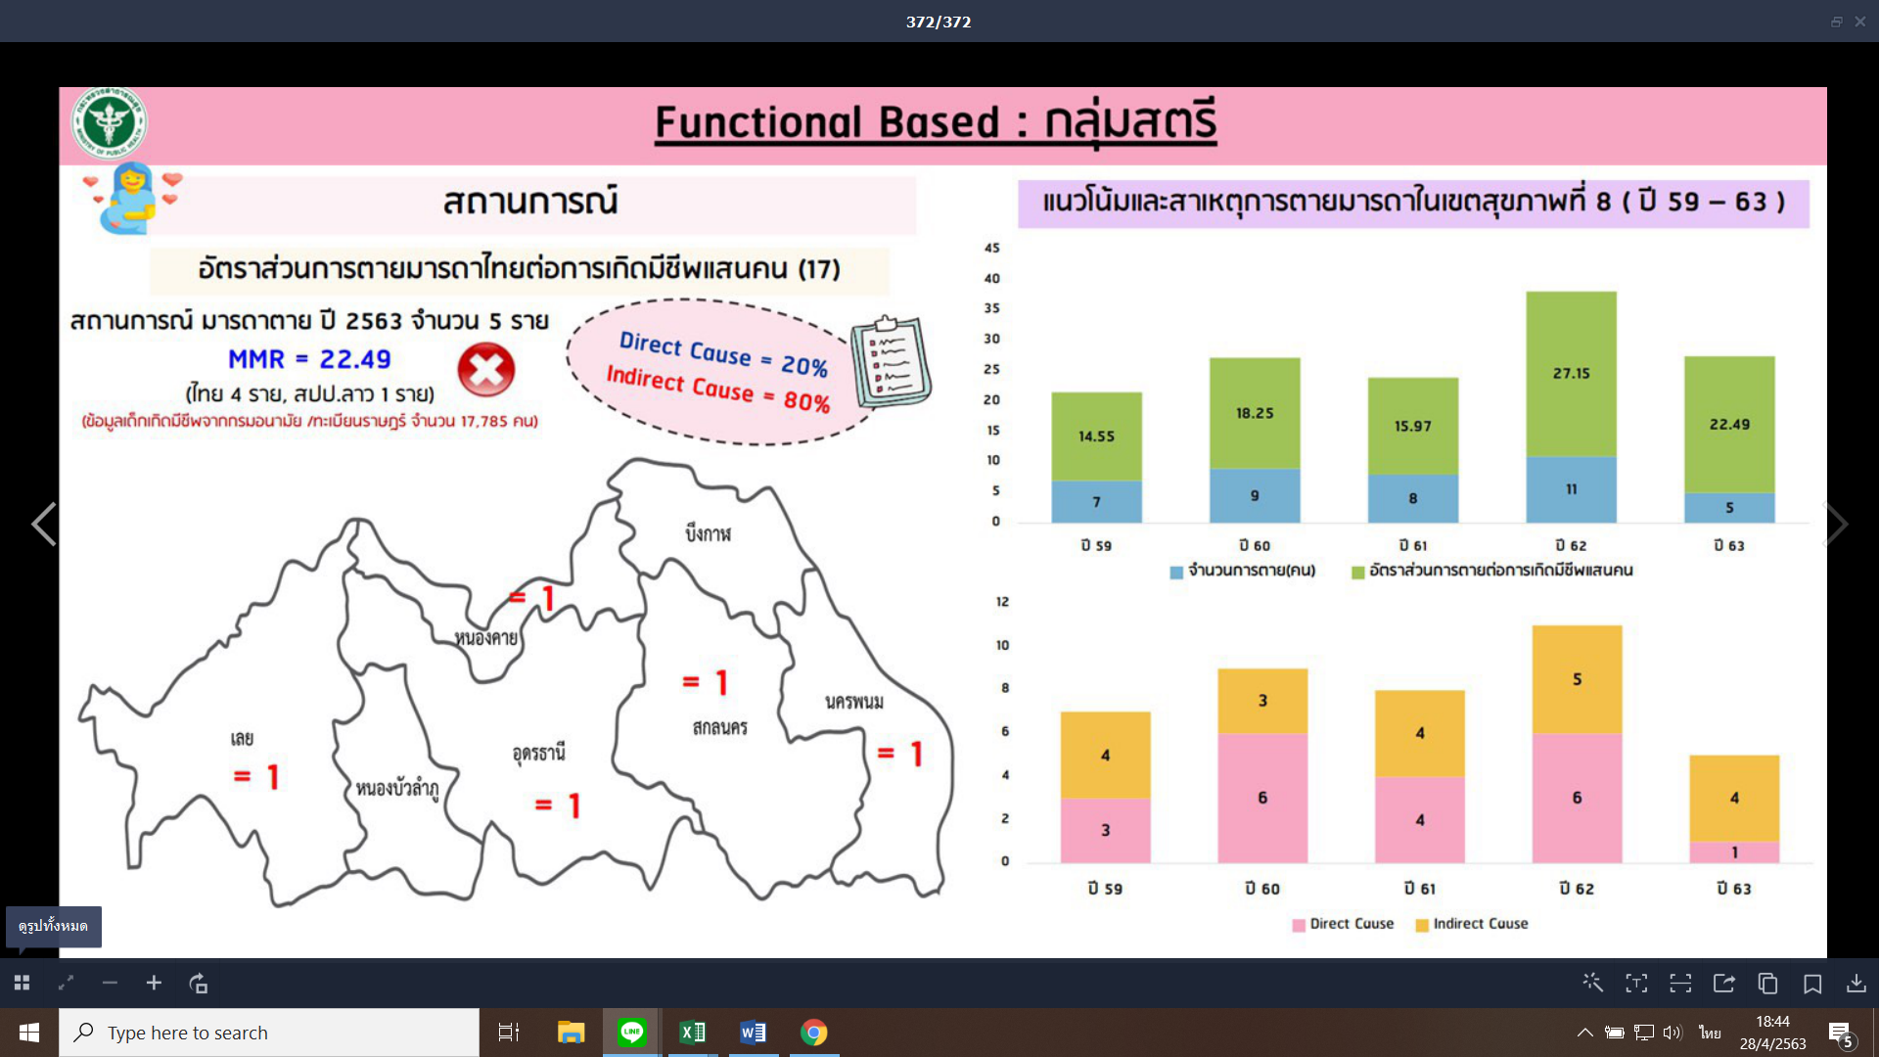

หมายเหตุ : จังหวัด นครพนมมีมารดาตาย ด้วยสาเหตุ PIH จำนวน 1 ราย
: ทุกจังหวัดไม่มีมารดาตายด้วยสาเหตุ PPH

